Prueba Wilcoxon
Wilcoxon

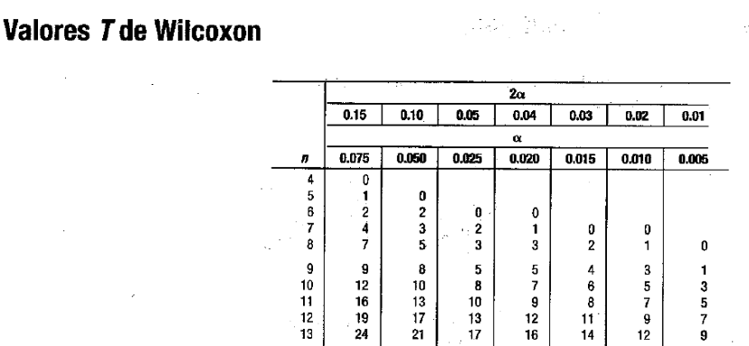
Columna1 | Antes | Despues | d | |d| | Rango | R+ | R-
1 | 12 | 20 | -8 | 8 | 1.5 |  | 1.5
2 | 50 | 20 | 30 | 30 | 4 | 4
3 | 80 | 1 | 79 | 79 | 11 | 11
4 | 20 | 70 | -50 | 50 | 8 |  | 8
5 | 1 | 30 | -29 | 29 | 3 |  | 3
6 | 0 | 40 | -40 | 40 | 6 |  | 6
7 | 70 | 0 | 70 | 70 | 9 | 9
8 | 5 | 80 | -75 | 75 | 10 |  | 10
9 | 10 | 50 | -40 | 40 | 6 |  | 6
10 | 40 | 32 | 8 | 8 | 1.5 | 1.5
11 | 25 | 65 | -40 | 40 | 6 |  | 6
Σ |  |  |  |  | 66 | 25.5 | 40.5
 |  |  |  |  |  |  |  | Tabla T
1)
 | H0= No hay diferencia en el conocimiento de los beneficios de helados polito
 | H1= Si hay diferencia en el conocimiento de los beneficios de helados polito
2)
 | n= | 11
 | α= | 0.05
 | T= | 13
3)
 | T= | 25.5
4)
 | H0 se acepta si T ≤ 13
5)
 | H0 se rechaza, si hay diferencia entre el conocimiento de los beneficios de helados polito

